ZiarnoWYKRESY
Średnie ceny zakupu pszenicy konsumpcyjnej i kukurydzy w przedsiębiorstwach dokonujących zakupu zbóż w układzie tygodniowym

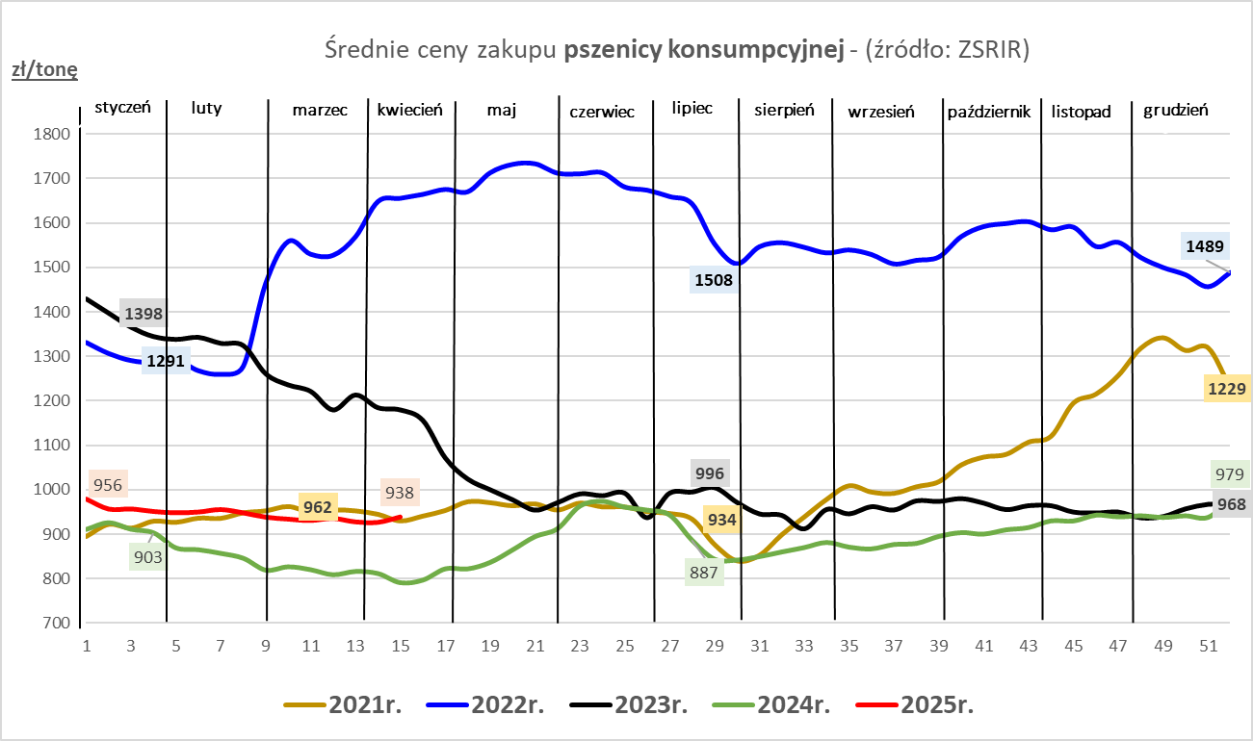
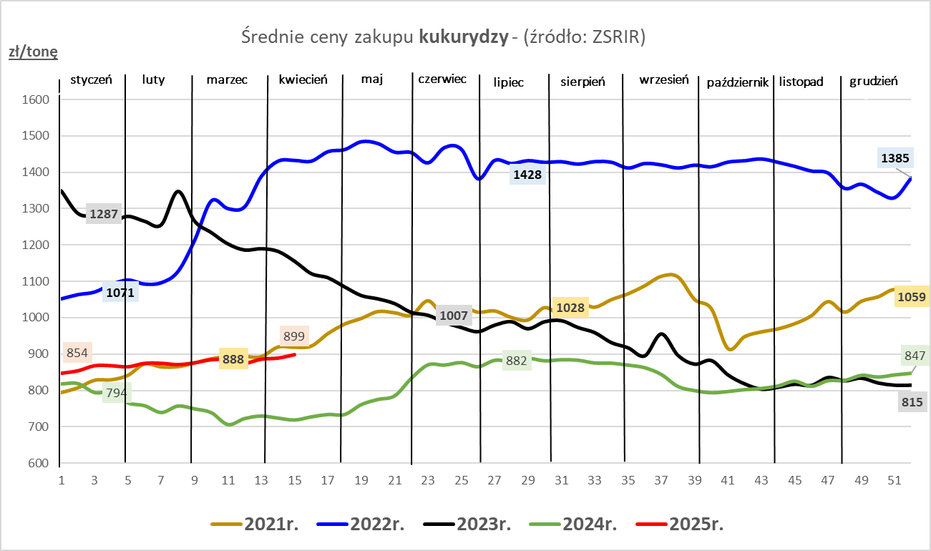

ZiarnoPL_UE_MATIF
Porównanie średnich cen pszenicy konsumpcyjnej i kukurydzy na giełdzie w Paryżu oraz w Polsce i UE
Ceny zbóż w poszczególnych krajach UE dostępne są na stronie | https://agriculture.ec.europa.eu/data-and-analysis/markets/overviews/market-observatories/crops/cereals-statistics_en
W związku z aktualizacją bazy danych KE (nawet do kilku tygodni wstecz) wyliczona średnia cena UE dla poszczególnych zbóż może ulegać zmianie

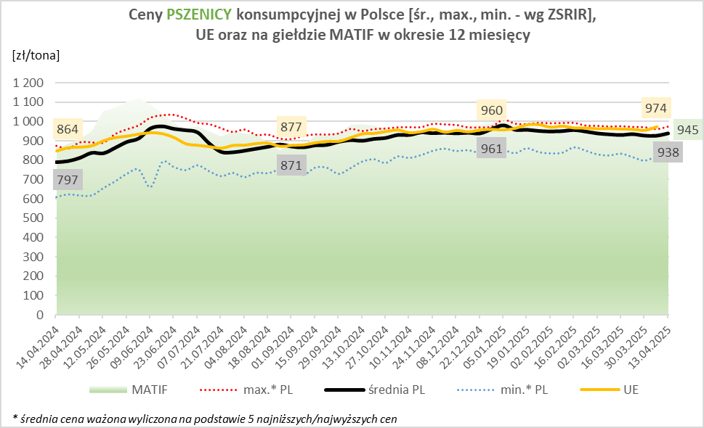
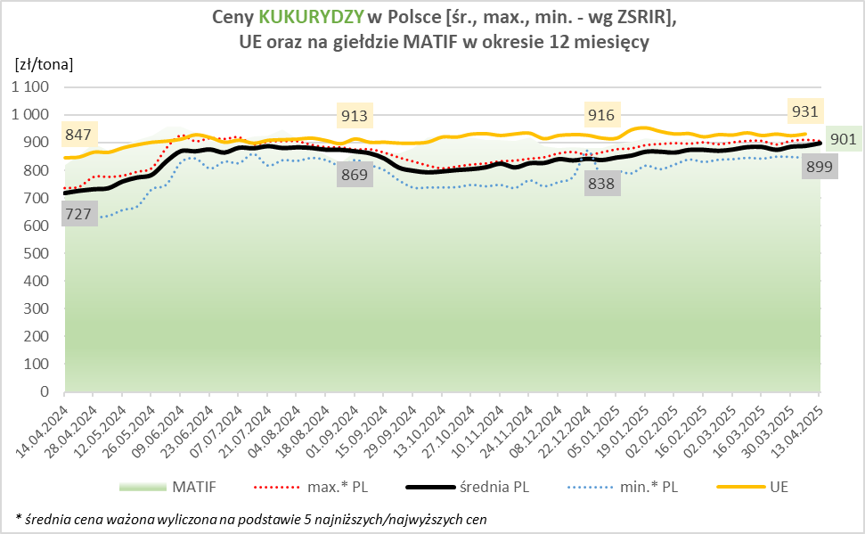

MąkaSPRZED
Średnie ceny sprzedaży mąk w przedsiębiorstwach prowadzących przemiał ziarna zbóż
w okresie: | 07 - 13.04.2025r.

 |  | POLSKA |  |  |  |  | MAKROREGION
 |  |  |  |  |  |  | Centralno-Wschodni |  |  | Południowy |  |  | Północno-Zachodni
MĄKA | TYP MĄKI | Cena [zł/tona] |  | Zmiana | Strukt. obrot. [%] |  | Cena [zł/tona] |  | Zmiana | Cena [zł/tona] |  | Zmiana | Cena [zł/tona] |  | Zmiana
 |  | 2025-04-13 | 2025-04-06 | ceny [%] | 2025-04-13 | 2025-04-06 | 2025-04-13 | 2025-04-06 | ceny [%] | 2025-04-13 | 2025-04-06 | ceny [%] | 2025-04-13 | 2025-04-06 | ceny [%]
PSZENNA detaliczna (1kg) wg rodzaju:
tortowa | 450 | 1,681 | 1,785 | -5.8 | 74.8 | 64.7 | 1,699 | 1,951 | -12.9 | 1,649 | 1,649 | 0.0 | 1,713 | 1,799 | -4.8
wrocławska | 500 | 2,228 | 2,105 | 5.8 | 13.0 | 14.4 | 2,092 | 2,070 | 1.1 | nld | nld | * | 1,786 | 1,766 | 1.1
poznańska | 500 | 2,496 | 2,183 | 14.3 | 2.6 | 4.9 | nld | 2,049 | * | 2,804 | 2,488 | 12.7 | nld | nld | *
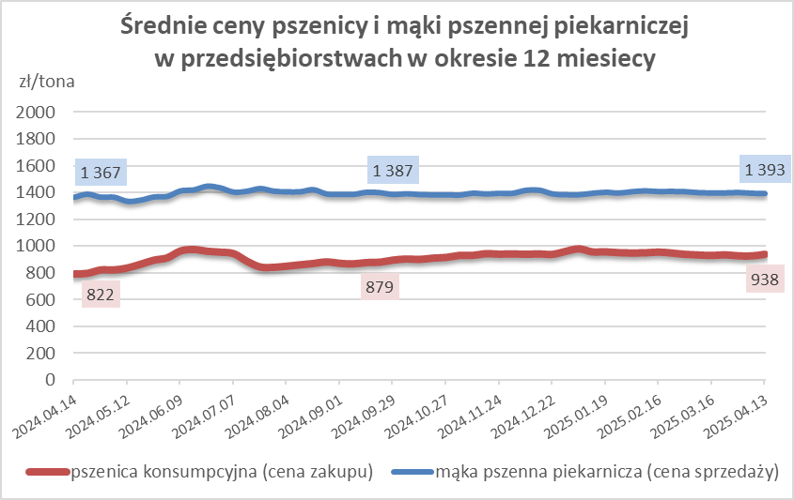
krupczatka | 450/500 | 2,539 | 2,466 | 2.9 | 1.0 | 1.1 | 2,482 | 2,411 | 3.0 | -- | -- | -- | nld | nld | *
luksusowa | 550 | 2,905 | 3,094 | -6.1 | 8.6 | 14.9 | 3,358 | 3,494 | -3.9 | nld | nld | * | 1,862 | 1,795 | 3.7
 | Ogółem | - | - | - | 100.0 | 100.0 | - | - | - | - | - | - | - | - | -
PSZENNA | 450 | 2,288 | 2,168 | 5.6 | 9.1 | 6.3 | 1803 | 1991 | -9.4 | 2522 | 2306 | 9.4 | 1736 | 1816 | -4.4
detaliczna | 500 | 2,354 | 2,315 | 1.7 | 2.2 | 2.6 | 2350 | 2355 | -0.2 | 2708 | 2541 | 6.6 | 1871 | 1885 | -0.8
(paczkowana 1kg) | 550 | 2,958 | 3,123 | -5.3 | 0.6 | 1.0 | 3358 | 3494 | -3.9 | nld | nld | * | 1922 | 1900 | 1.2
 | 650 | 1,491 | 1,525 | -2.2 | 1.0 | 0.6 | -- | -- | -- | 1510 | 1534 | -1.6 | nld | 1491 | *
 | Ogółem | - | - | - | 12.9 | 10.5 | -- | -- | -- | -- | -- | -- | -- | -- | --
PSZENNA | 450 | 1,564 | 1,612 | -2.9 | 1.8 | 1.7 | 1559 | 1544 | 0.9 | 1692 | 1736 | -2.5 | 1323 | 1406 | -5.9
piekarnicza | 500 | 1,496 | 1,478 | 1.2 | 9.4 | 9.9 | 1554 | 1512 | 2.8 | 1481 | 1465 | 1.0 | 1436 | 1446 | -0.6
(w workach) | 550 | 1,539 | 1,494 | 3.0 | 4.0 | 4.2 | 1739 | 1636 | 6.3 | 1471 | 1458 | 0.9 | 1397 | 1383 | 1.1
 | 650 | 1,403 | 1,416 | -0.9 | 1.1 | 1.6 | 1399 | 1404 | -0.4 | 1422 | 1435 | -0.9 | 1370 | 1342 | 2.1
 | 750 | 1,376 | 1,376 | 0.0 | 6.5 | 6.3 | 1396 | 1358 | 2.8 | 1405 | 1428 | -1.6 | 1315 | 1329 | -1.0
 | 850 | 1,474 | 1,425 | 3.4 | 0.3 | 0.2 | 1482 | 1443 | 2.7 | -- | -- | -- | nld | nld | *
 | Ogółem | - | - | - | 23.2 | 23.9 | - | - | - | - | - | - | - | - | -
PSZENNA | 450 | 1,353 | 1,354 | 0.0 | 2.6 | 2.5 | 1272 | 1311 | -3.0 | 1365 | 1377 | -0.9 | nld | nld | *
piekarnicza | 500 | 1,353 | 1,347 | 0.4 | 12.5 | 12.2 | 1306 | 1307 | 0.0 | 1466 | 1420 | 3.3 | 1377 | 1364 | 1.0
(luzem) | 550 | 1,423 | 1,443 | -1.4 | 21.6 | 22.1 | 1296 | 1326 | -2.2 | 1438 | 1457 | -1.3 | 1451 | 1459 | -0.6
 | 650 | 1,340 | 1,344 | -0.3 | 8.1 | 9.4 | 1263 | 1282 | -1.5 | nld | 1408 | * | 1302 | 1314 | -0.9
 | 750 | 1,270 | 1,275 | -0.4 | 10.4 | 10.3 | 1269 | 1272 | -0.2 | 1282 | 1289 | -0.6 | 1242 | 1242 | 0.0
 | 850 | 1,259 | 1,233 | 2.1 | 0.8 | 0.7 | 1263 | 1224 | 3.2 | nld | nld | * | nld | nld | *
 | Ogółem | - | - | - | 55.9 | 57.2 | - | - | - | - | - | - | - | - | -
ŻYTNIA | 580 | 1,296 | 1,303 | -0.5 | 0.2 | 0.5 | 1260 | 1228 | 2.6 | 1420 | 1426 | -0.4 | nld | 1230 | *
piekarnicza | 720 | 1,273 | 1,274 | -0.1 | 2.8 | 2.7 | 1288 | 1281 | 0.6 | 1282 | 1317 | -2.7 | 1248 | 1244 | 0.3
(w workach) | 2000 | 1,286 | 1,313 | -2.0 | 0.2 | 0.3 | 1260 | 1281 | -1.6 | nld | nld | * | 1362 | 1401 | -2.8
 | Ogółem | - | - | - | 3.2 | 3.6 | - | - | - | - | - | - | - | - | -
ŻYTNIA | 580 | 1,196 | nld | * | 0.1 | 0.1 | -- | nld | -- | nld | nld | * | nld | -- | --
piekarnicza | 720 | 1,098 | 1,103 | -0.5 | 4.6 | 4.6 | 1093 | 1076 | 1.6 | 1135 | 1118 | 1.6 | 1087 | 1134 | -4.1
(luzem) | 2000 | nld | nld | * | 0.1 | 0.1 | nld | nld | * | -- | -- | -- | -- | -- | --
 | Ogółem | - | - | - | 4.8 | 4.8 | - | - | - | - | - | - | - | - | -
 |  |  |  | Ogółem | 100.0 | 100.0

MąkaZAK
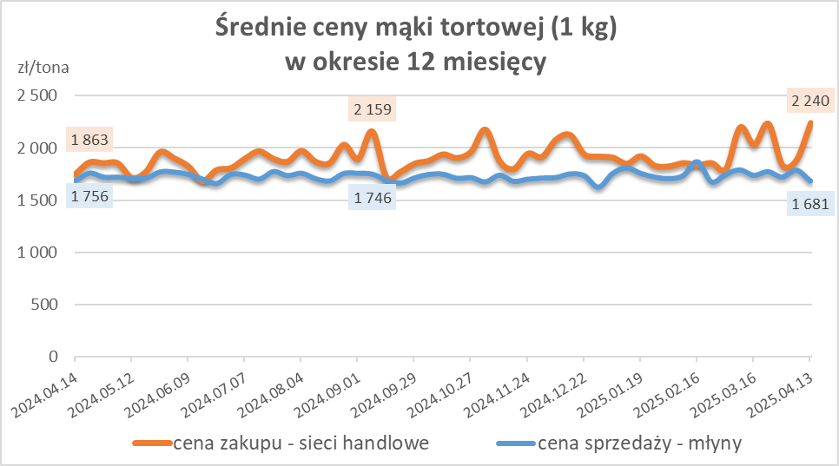
Średnie ceny zakupu mąki pszennej (ważniejszych rodzajów) płacone przez podmioty handlu detalicznego
w okresie: | 07 - 13.04.2025r.

Towar |  | POLSKA
 |  | Cena [zł/tona] |  | Zmiana
 |  | 2025-04-13 | 2025-04-06 | ceny [%]
PSZENNA detaliczna (1kg) wg rodzaju | Tortowa 450 | 2,240 | 1,888 | 18.6
 | Luksusowa 550 | 1,822 | 1,935 | -5.8
 | Wrocławska 500 | 2,544 | 1,878 | 35.4
zakup większych ilości w niższej cenie

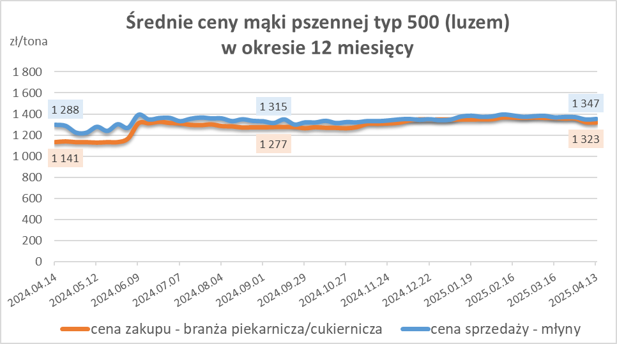
Średnie ceny zakupu mąki (ważniejszych rodzajów) płacone przez podmioty branży piekarsko-cukierniczej
w okresie: | 07 - 13.04.2025r.

Towar | Typ | POLSKA
 |  | Cena [zł/tona] |  | Zmiana
 |  | 2025-04-13 | 2025-04-06 | ceny [%]
Pszenna luzem | 500 | 1,320 | 1,323 | -0.2
 | 750 | 1,226 | 1,246 | -1.6
Żytnia luzem | 720 | 1,063 | 1,064 | -0.1
Pszenna w workach | 500 | 1,465 | 1,418 | 3.3
 | 750 | nld | nld | *
Żytnia w workach | 720 | 1,113 | 1,190 | -6.5

HZ wykresy
